1GD-FR-0020
 |  |  |  |  |  |  | PROCESO DE GESTIÓN DOCUMENTAL |  |  |  |  |  |  |  |  | POLICÍA NACIONAL
Código:1GD-FR-0020
Fecha: 04/07/2018 |  |  |  |  |  |  | DIAGNÓSTICO INTEGRAL PARA LOS ARCHIVOS DE LA POLICÍA NACIONAL
Versión: 0

CIUDAD: NEIVA-HUILA |  |  |  |  |  |  |  |  |  | FECHA ELABORACIÓN DEL DIAGNÓSTICO |  |  |  |  |  |  | 13 |  | 3 |  |  | 2026
RESPONSABLE DEL DILIGENCIAMIENTO: IT.
A. IDENTIFICACIÓN
CÓDIGO Y NOMBRE DE LA UNIDAD: 3.8.2.1 - COMANDO REGIÓN DE POLICIA No. 2.
FECHA DE CREACIÓN DE LA UNIDAD: 05- Enero de 2006 |  |  |  |  |  |  |  |  |  | ACTO ADMINISTRATIVO DE CREACIÓN DE LA UNIDAD: RESOLUCION 03257 del 16/12/2004
DIRECCIÓN DE LA UNIDAD: CALLE 21 SUR # 6-235 ZONA INDUSTRIAL |  |  |  |  |  |  |  |  |  | ACTO ADMINISTRATIVO VIGENTE DE LA UNIDAD: RESOLUCION 00010 DEL 05/01/2005
CORREO ELECTRÓNICO DE LA UNIDAD: región2.coman@policía.gov.co |  |  |  |  |  |  |  |  |  | TELÉFONO: 8664860 |  |  |  |  |  |  |  | IP: 20570
A.1 DIRECTOR, COMANDANTE O JEFE DE LA UNIDAD:
NOMBRE:
GRADO: |  |  | CORONEL
CARGO: |  |  | COMANDANTE REGIÓN DE POLICÍA No. 2 €
TIEMPO EN EL CARGO:
A.2 ADMINISTRACIÓN DEL ARCHIVO
Jefe Grupo de Gestión Documental
NOMBRES Y APELLIDOS: |  |  |  |  |  |  |  |  |  | CAPACITACIÓN O CURSOS EN GESTIÓN DOCUMENTAL Y ARCHIVÍSTICA
GRADO: INTENDENTE |  |  |  |  |  |  |  |  |  | 1 | ADMINISTRADOR DE EMPRESAS
CARGO: RESPONSABLE DE ARCHIVO |  |  |  |  |  |  |  |  |  | 2 | TECNOLOGO EN GESTIÓN DOCUMENTAL
TIEMPO EN EL PROCESO DE GESTIÓN DOCUMENTAL (Años, Meses, Días): |  |  |  |  |  |  |  |  |  | 3 | TECNICO EN ASISTENCIA DE ORGANIZACIÓN DE ARCHIVO
TIEMPO EN LA INSTITUCIÓN (Años, Meses, Días): |  |  |  |  |  |  |  |  |  | 4 | ORGANIZACIÓN DOCUMENTAL EN EL ENTORNO LABORAL
CORREO INSTITUCIONAL: |  |  |  |  |  |  |  |  |  | 5 | ADMINISTRACION DOCUMENTAL EN EL ENTORNO LABORAL
No. CELULAR: |  |  |  |  |  |  |  |  |  | 6 | EXPEDIENTE ELECTRÓNICO DE ARCHIVO
No IP DE LA OFICINA Y/O GRUPO: |  |  |  |  |  |  |  |  |  | 7 | ARCHIVOS Y DDHH CON CARACTER PROBATORIO
CONDICIÓN MÉDICO LABORAL APTO |  |  |  |  |  |  |  |  |  | 8 | LEGISLACIÓN DOCUMENTAL EN EL ENTORNO LABORAL
Funciones del Jefe Grupo de Gestión Documental
1 | Supervisar el trámite en la ventanilla única de la documentación oficial a través de mecanismos para que se garantice el manejo expedito y controlado de la correspondencia.
2 | Verifica el cumplimiento a los lineamientos del proceso de Gestión Documental, respecto al control de registros para que se ejecuten las directrices y regulaciones de los entes competentes.
3 | Supervisar la ejecución del procedimiento de archivo central con el fin de garantizar la disponibilidad e integridad de los activos de información para la consulta.
4 | Proyectar las notificaciones o actualizaciones de las tablas de retención documental cuando se requiera, para el trámite respectivo ante el comité de archivo de la unidad.
5 | Brindar información que corresponda de acuerdo a la naturaleza del cargo, a quien la requiera, siguiendo los lineamientos de la normatividad establecida.
6 | Implementar el sistema de gestión integral de acuerdo con los lineamientos institucionales, efectuando mejora continua en los procesos que lo requieran.
7 | Guardar la reserva y confidencialidad de los documentos e información que sea de su conocimiento dentro del cumplimiento de sus funciones.
Responsable Archivo Central
NOMBRES Y APELLIDOS: |  |  |  |  |  |  |  |  |  | CAPACITACIÓN O CURSOS EN GESTIÓN DOCUMENTAL Y ARCHIVÍSTICA
GRADO: INTENDENTE |  |  |  |  |  |  |  |  |  | 1 | ADMINISTRADOR DE EMPRESAS
CARGO: RESPONSABLE DE ARCHIVO |  |  |  |  |  |  |  |  |  | 2 | TECNOLOGO EN GESTIÓN DOCUMENTAL
TIEMPO EN EL PROCESO DE GESTIÓN DOCUMENTAL (Años, Meses, Días): |  |  |  |  |  |  |  |  |  | 3 | TECNICO EN ASISTENCIA DE ORGANIZACIÓN DE ARCHIVO
TIEMPO EN LA INSTITUCIÓN (Años, Meses, Días): |  |  |  |  |  |  |  |  |  | 4 | ORGANIZACIÓN DOCUMENTAL EN EL ENTORNO LABORAL
CORREO INSTITUCIONAL: |  |  |  |  |  |  |  |  |  | 5 | ADMINISTRACION DOCUMENTAL EN EL ENTORNO LABORAL
No. CELULAR: |  |  |  |  |  |  |  |  |  | 6 | EXPEDIENTE ELECTRÓNICO DE ARCHIVO
No IP DE LA OFICINA Y/O GRUPO: 20584 |  |  |  |  |  |  |  |  |  | 7 | ARCHIVOS Y DDHH CON CARACTER PROBATORIO
CONDICIÓN MÉDICO LABORAL |  |  |  |  |  |  |  |  |  | 8 | LEGISLACIÓN DOCUMENTAL EN EL ENTORNO LABORAL
Funciones del Responsable Archivo Central
1 | Revisar los parámetros establecidos en gestión documental con el fin de garantizar los niveles de seguridad y confidencialidad de la información
2 | Llevar el control de la entrada y salida de documentos que se encuentren bajo su responsabilidad siguiendo los procedimientos establecidos con el fin de prevenir la pérdida de información.
3 | Revisar los conceptos técnicos sobre gestión documental emitidos por el grupo con el fin de que cumplan con las directrices de la Institución y estatal.
4 | Guardar la reserva y confidencialidad de los documentos e información que sea de su conocimiento dentro del cumplimiento de sus funciones.
5 | Implementar el sistema de gestión integral de acuerdo con los lineamientos institucionales, efectuando mejora continua en los procesos que lo requieran
6 | Brindar la información que corresponda de acuerdo a la naturaleza del cargo, a quien la requiera, siguiendo los lineamientos de la normativa establecida
7 | Realizar las actividades establecidas en la gestión documental, aplicando la normativa vigente
TALENTO HUMANO
GRADO | APELLIDOS Y NOMBRES |  |  |  |  | CÉDULA | CARGO ACTUAL | No. De Celular | TIEMPO DE SERVICIO EN LA UNIDAD |  |  | TIEMPO EN EL PROCESO DE GESTIÓN DOCUMENTAL |  |  | NIVEL ACADÉMICO |  |  |  |  | CONDICIÓN MÉDICO LABORAL
 |  |  |  |  |  |  |  |  | Años | Meses | Días | Años | Meses | Días
IT |  |  |  |  |  |  | RESPONSABLE DE ARCHIVO |  |  |  |  |  |  |  | PROFESIONAL

A.3 NIVEL Y TIPO DE ARCHIVO
NIVEL DE LA UNIDAD |  |  |  |  |  | Asesor |  | Control |  | Operativo |  |  |  | Administrativo |  |  |  |  | Docente
 |  |  |  |  |  |  |  |  |  |  |  |  |  | x
JURISDICCIÓN |  |  |  |  |  | Dirección |  |  | Oficina Asesora |  |  | Región |  | Metropolitana |  | Departamento |  |  | Escuela de Policía |  |  |  | Centro de Instrucción
 |  |  |  |  |  |  |  |  |  |  |  | X
MISIÓN DE LA UNIDAD |  |  |  |  |  | misión planear, orientar y coordinar a las Policías Metropolitanas, Departamentos de Policía y Comandos Operativos Especiales de Seguridad Ciudadana de su jurisdicción, en el desarrollo de la estrategia operativa institucional, a través de una efectiva coordinación con las autoridades regionales, los gremios, la integración de esfuerzos y la concentración de apoyos para el mejoramiento del servicio policial, que contribuya en la construcción de una sólida Cultura de Convivencia y Seguridad Ciudadana.
SISTEMA DE ARCHIVO |  |  |  |  |  | Centralizado |  |  |  |  |  |  | Descentralizado
 |  |  |  |  |  | X
CLASES DE ARCHIVOS |  |  |  |  |  | , |  | Archivo de Central |  | Archivo Intermedio |  |  | Archivo Histórico |  |  | Número de Depósitos
 |  |  |  |  |  |  |  | X |  |  |  |  |  |  |  | 1
NUMERO DE DEPENDENCIAS |  |  |  |  |  | Operativas |  |  |  |  |  |  |  | Administrativas
 |  |  |  |  |  | 0 |  |  |  |  |  |  |  | 9
SERVICIOS QUE PRESTA |  |  |  |  |  | EL GRUPO DE GESTIÓN DOCUMENTAL - ARCHIVO CENTRAL PRESTA LOS SIGUIENTES SERVICIOS
 |  |  |  |  |  | 1 | Respuesta Derechos de Petición |  |  |  |  | Periodicidad |  | Semestral | Cantidad |  | 2 | Origen |  | Interno y externo
 |  |  |  |  |  | 2 | Transferencias Documentales |  |  |  |  |  |  | Anual |  |  | 6 |  |  | Interno
 |  |  |  |  |  | 3 | Prestamos y Consultas de Documentos |  |  |  |  |  |  | Mensual |  |  | 1 A 3 |  |  | Interno
 |  |  |  |  |  | 4 | Requerimientos / Solicitudes |  |  |  |  |  |  | Mensual |  |  | 3 A 5 |  |  | Interno
 |  |  |  |  |  | 5 | Asesorias y Acompañamientos |  |  |  |  |  |  | Anual |  |  | 10 A 20 |  |  | Interno
 |  |  |  |  |  | 6
 |  |  |  |  |  | 7
 |  |  |  |  |  | PROCESOS TÉCNICOS DE REPROGRAFÍA DESARROLLADOS
 |  |  |  |  |  | DIGITALIZACIÓN | Unidad de Conservación | Periodicidad | Cantidad | MICROFILMACIÓN |  |  | Soporte |  |  |  | Periodicidad |  |  | Cantidad
 |  |  |  |  |  |  | No Aplica | No Aplica | 0 |  |  |  | No Aplica |  |  |  | No Aplica |  |  | No Aplica
 |  |  |  |  |  |  | Almacenamiento y Administración
 |  |  |  |  |  |  | GEPOL
A.4 PRESUPUESTO ANUAL DEL ARCHIVO
PROPIO: ________________________________________________________ |  |  |  |  |  |  | ASIGNADO POR LA DEPENDENCIA: ___________________________________ |  |  |  | SEGÚN NECESIDADES:__________________________X____________________________ |  |  |  |  |  |  | OTRO: ________________________________________
ASIGNACIÓN DE RUBROS PARA EL ARCHIVO:
Materiales de consumo:
Personal:
Proceso de Reprografía (Digitalización o Microfilmación) (Insumos)
Conservación o Preservación:
Mantenimiento:
Capacitación:
Equipos:
Organización:
Otro (cual): |  |  |  |  |  |  |  |  | Contrato Mensajeria
B. INFRAESTRUCTURA
ASPECTOS A TENER EN CUENTA
Los edificios y locales destinados como sedes de archivos deberán cumplir con las condiciones de edificación, almacenamiento, medio ambiental, de seguridad y de mantenimiento que garanticen la adecuada conservación de los acervos documentales (Acuerdo 049 del 05/05/2000 "Por el cual se desarrolla el artículo 61 del capítulo 7º de conservación documentos el reglamento general de archivos sobre "condiciones de edificios y locales destinados a archivos".)

B1. DATOS GENERALES Y UBICACIÓN DEL DEPÓSITO DE ARCHIVO
Fecha de Construcción |  |  |  |  |  |  | Fecha y Número del Acto Administrativo de su construcción |  | Condición Legal del Bien Inmueble |  |  |  | Ubicación Especifica |  |  | Ubicación Geográfica
Día |  |  | Mes |  | Año |  |  |  |  |  |  |  |  |  |  | Zona |  | Punto cardinal |  |  | Unidad Administrativa
16 |  |  | 12 |  | 2004 |  | 3257 |  | Propio (Institución) |  |  |  | En la sede principal de la unidad (Interna) |  |  | Urbana |  | Suroriente |  |  | Sector Industrial
B.2 ESTADO DE LA EDIFICACIÓN
Estado de la Construcción |  |  |  |  |  | Niveles de la Edificación |  | Nivel de Ubicación del Archivo |  | Servicios Básicos |  |  |  | Inmediaciones / áreas colindantes |  |  |  | Situaciones de Riesgo Detectadas
Construida |  |  |  |  |  | Tres |  | Uno |  | Luz, Agua, Alcantarillado, Internet, TV, |  |  |  | bodegas industriales |  |  |  | Filtraciones de Agua
B.3 CONDICIONES TÉCNICAS MÍNIMAS EXIGIDAS
Área Administrativa |  |  |  |  |  | Área de Consulta |  |  | Área de Depósitos Documentales |  |  | Laboratorio de Microfilmación |  |  | Laboratorio de Digitalización |  |  |  | Área de Cuarentena (Biodeterioro)
Externo | Área en m² |  |  |  |  | Externo | Área en m² |  | 6 | Área en m² |  | N/A | Área en m² |  | N/A | Área en m² |  |  | N/A |  | Área en m²
 | 6 m |  |  |  |  |  | No Aplica |  |  | no aplica |  |  | N/A |  |  | N/A |  |  |  |  | N/A
Las Diferentes Áreas se encuentran aisladas |  |  |  |  |  |  |  | N/A | Número de Depósitos Documentales |  |  |  |  |  | 1 | Total de m² asignados |  |  |  | 12 m
ESTANTERÍA / ARCHIVADORES, SEÑALÉTICA Y SISTEMA DE ILUMINACIÓN
Estantería |  | Clase y Altura |  |  |  |  |  | Sistema de Iluminación | Existencia de Luz |  |  |  | Señalética, rutas de evacuación, plan de contingencia frente a desastres |  | El Archivo de la Unidad cuenta con sistema de señalización
 |  | Archivadores Rodantes con 2,20 metros de altura |  |  |  |  |  |  | Artificial |  |  |  |  |  | Orientadoras, Informativas, Direccionales, Identificativas
 |  | Longitud |  |  |  |  |  |  | Sistema Utilizado |  |  |  |  |  | Se cuenta con plan de emergencia y contingencia
 |  | Estantería de menos de 100 metros de longitud |  |  |  |  |  |  | Fluorescente |  |  |  |  |  | SI
 |  | Capacidad de soportar peso |  |  |  |  |  |  | Intensidad e impacto |  |  |  |  |  | Rutas de evacuación y salidas de emergencia
 |  | Cada bandeja soporta un peso de 100 kg / mt lineal |  |  |  |  |  |  | Radiación visible lumínica mayor a 100 lux. |  |  |  |  |  | El Archivo cuenta con una salida debidamente señalizada
SISTEMA DE VENTILACIÓN Y CONDICIONES AMBIENTALES
Ventilación |  | Clase de Ventilación |  |  |  |  |  | Los depósitos cuentan con sistemas de regulación ambiental | Condiciones Ambientales |  |  |  | Mantenimiento y Limpieza |  | Área Administrativa
 |  | Artificial |  |  |  |  |  |  | Control, regulación y verificaión de Humedad Relativa, Temperatura, iluminación, polvo |  |  |  |  |  | Diario
 |  | Sistema de Ventilación Artificial |  |  |  |  |  |  | De no aplicarse ningún sistema, escoja el motivo |  |  |  |  |  | Área de Consulta y Depósitos
 |  | Aire acondicionado, Ventiladores,Filtros de Aire |  |  |  |  |  |  | Los equipos no cuentan con la calibración requerida |  |  |  |  |  | Diario
 |  | Sistema de Ventilación Naturales |  |  |  |  |  |  | Equipos existentes en el grupo |  |  |  |  |  | Laboratorios de Digitalización y Microfilmación
 |  | Ventanas |  |  |  |  |  |  | Termohigrómetros |  |  |  |  |  | N/A
B.4 SISTEMA DE SEGURIDAD
Circuito Cerrado de Televisión |  |  |  |  |  |  | Sistema Biométrico |  |  | Alarma contra robos |  |  |  | Sistema Contra Incendios (Detención y Extinción) |  |  |  | Seguridad Policial
No |  |  |  |  |  |  | No |  |  | No |  |  |  |  |  |  |  | Si
B.5 EQUIPOS Y ENSERES
Accesorio |  |  |  |  |  |  |  | Cantidad | Accesorio |  |  |  |  | Cantidad | Accesorio |  |  |  |  |  |  | Cantidad
Cuenta con extintores CO2 (cuantos): |  |  |  |  |  |  |  | 0 | Termohigrómetros |  |  |  |  | 1 | Puestos de Trabajo |  |  |  |  |  |  | 1
Cuenta con extintores Multipropósito(cuantos): |  |  |  |  |  |  |  | 1 | Equipos de Computo |  |  |  |  | 1 | Teléfonos |  |  |  |  |  |  | 1
Cuenta con extractores de aire (cuantos): |  |  |  |  |  |  |  | 0 | Escáneres |  |  |  |  | 1 | Unidades de Conservación (Cajas) |  |  |  |  |  |  | 114
Cuenta con sensores de movimiento: |  |  |  |  |  |  |  | 0 | Impresoras |  |  |  |  | 0 | Unidades de Conservación (Carpetas) |  |  |  |  |  |  | 419 carpetas - 128 libros
Deshumidificadores |  |  |  |  |  |  |  | 0 | Fotocopiadoras |  |  |  |  | 0 | Equipos de Microfilmación |  |  |  |  |  |  | 0
Otros, cuales?
EVIDENCIA FOTOGRÁFICA
SE DEBERÁ ANEXAR FOTOGRAFÍAS QUE DEN CUANTA DE LAS CONDICIONES TÉCNICAS MÍNIMAS QUE PRESENTA LA ESTRUCTURA DEL ARCHIVO, EQUIPAMIENTO Y MOBILIARIO, ESTANTERÍA, SEÑALÉTICA Y SEGURIDAD, LAS ÁREAS COLINDANTES Y EL ESTADO DE LA INFORMACIÓN ADMINISTRADA POR LA UNIDAD
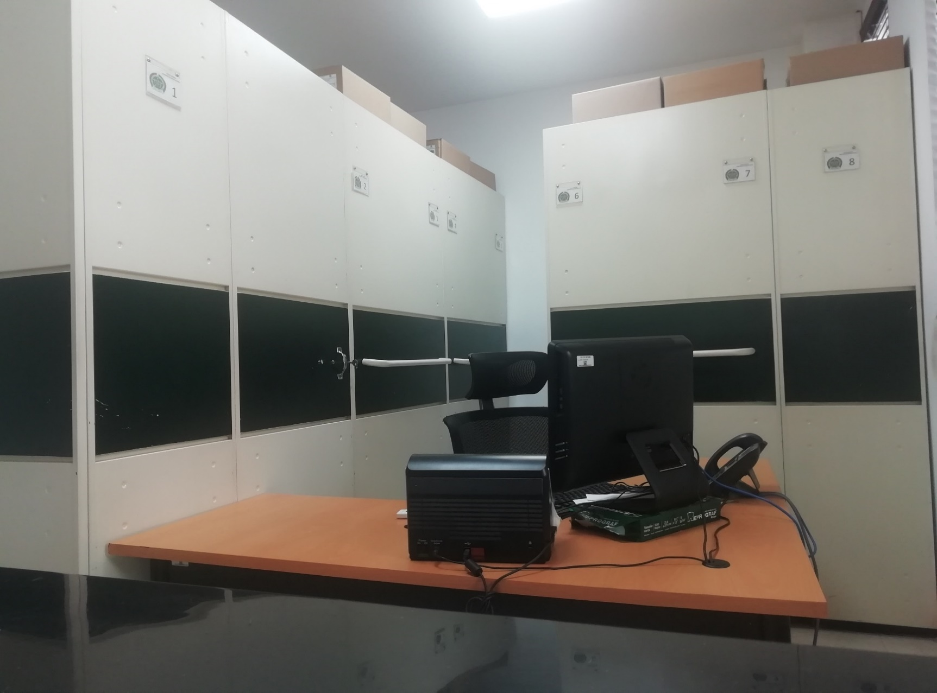 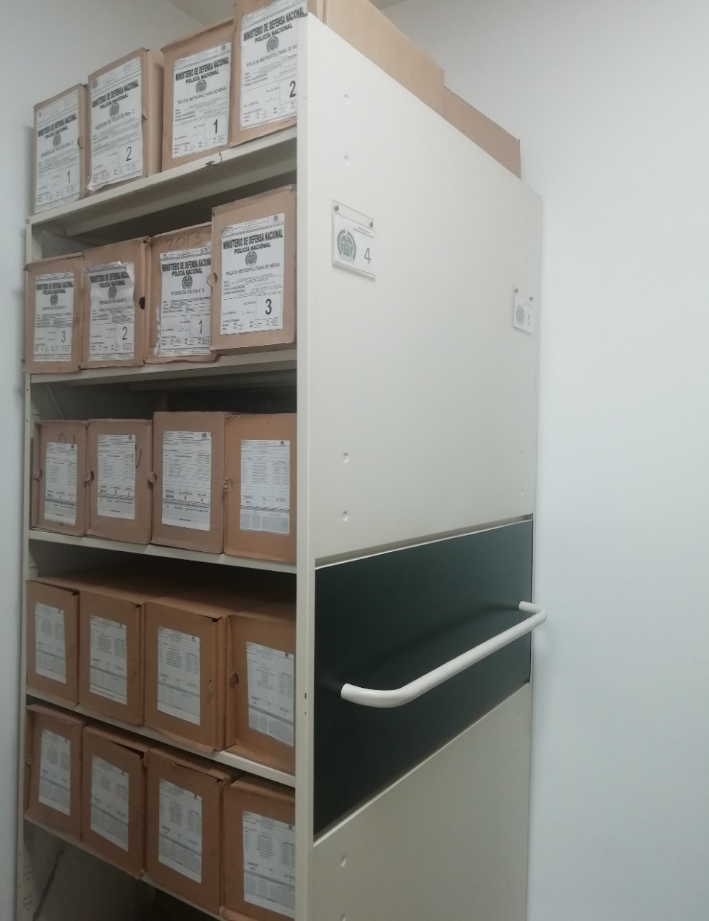 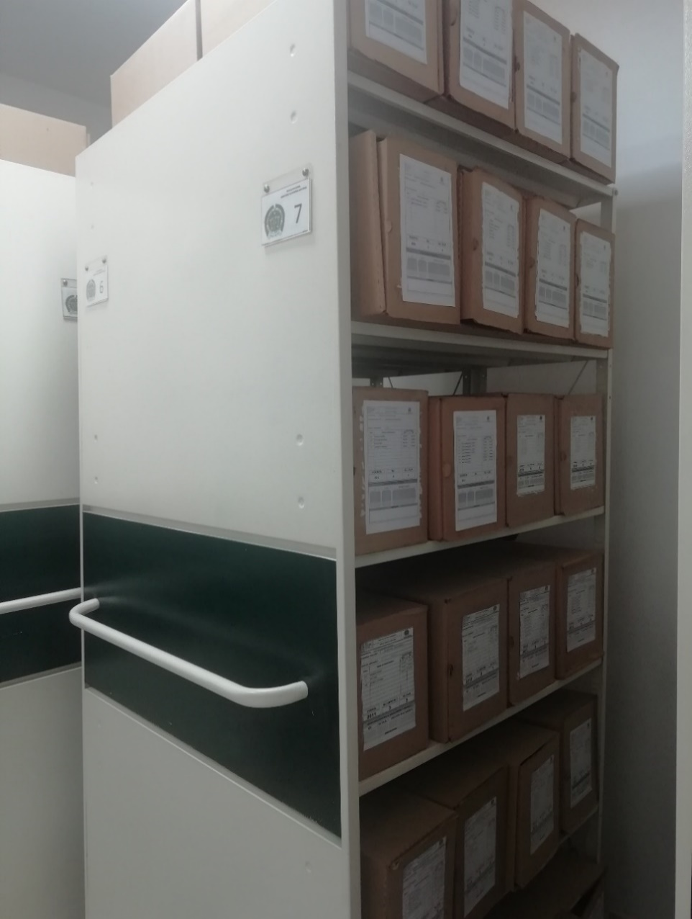

C. CARACTERÍSTICAS DE LA DOCUMENTACIÓN
IDENTIFICACIÓN DEL FONDO ACUMULDADO O DOCUMENTAL
UNIDAD POLICIAL |  |  |  |  |  |  | REGION DE POLICIA No 2 |  |  |  | DEPENDENCIA PRODUCTORA: |  |  |  | ARCHIVO CENTRAL
ACERVO DOCUMENTAL
Fechas Extremas Acervo Documental |  |  |  |  |  | Cantidades de Unidades de Conservación Cajas |  | Cantidad Soporte Documental
Fecha Inicial |  | dia: | mes: | año: |  |  |  | Archivo de Gestión | Papel (carpetas) | Análogo | Digital | Planos | Libros | Videos | Fotografías |  | Cintas |  | Microfilmes |  | Magnéticos y ópticos |  | Pergaminos
fecha final |  | dia: | mes: | año: |  |  |  |  | N/A | N/A | N/A | N/A | N/A | N/A | N/A |  | N/A |  | N/A |  | N/A |  | N/A
Fecha Inicial |  | 13 | 7 | 2005 |  | 114 |  | Archivo Central | Papel (carpetas) | Análogo | Digital | Planos | Libros | Videos | Fotografías |  | Cintas |  | Microfilmes |  | Magnéticos y ópticos |  | Pergaminos
fecha final |  | 31 | 12 | 2022 |  |  |  |  | X | N/A | N/A | N/A | N/A | N/A | N/A |  | N/A |  | N/A |  | N/A |  | N/A
Fecha Inicial |  | dia: | mes: | año: |  |  |  | Archivo Intermedio | Papel (carpetas) | Análogo | Digital | Planos | Libros | Videos | Fotografías |  | Cintas |  | Microfilmes |  | Magnéticos y ópticos |  | Pergaminos
fecha final |  | dia: | mes: | año: |  |  |  |  | N/A | N/A | N/A | N/A | N/A | N/A | N/A |  | N/A |  | N/A |  | N/A |  | N/A
Fecha Inicial |  | dia: | mes: | año: |  |  |  | Archivo Histórico | Papel (carpetas) | Análogo | Digital | Planos | Libros | Videos | Fotografías |  | Cintas |  | Microfilmes |  | Magnéticos y ópticos |  | Pergaminos
fecha final |  | dia: | mes: | año: |  |  |  |  | N/A | N/A | N/A | N/A | N/A | N/A | N/A |  | N/A |  | N/A |  | N/A |  | N/A
Cantidad en Metros Lineales
Registré la clase de archivo que se encuentra administrando e indiqué la cantidad de metros lineales de información custodiada, se deberá tener en cuenta toda la información existente, en donde se incluye acervos documentales plenamente identificados y organizados y los fondos documentales sin organización archivística alguna. |  |  |  |  |  |  |  |  |  | Archivo Central |  |  |  | Cantidad de Metros Lineales (correspondiente a 4 cajas por metro lineal) |  |  | 28.5

C1. ASPECTOS ARCHIVÍSTICOS
La Información cumple con todos los parámetros de organización exigidos por el Archivo General de la Nación para la información intervenida con TVD y que corresponde a fondos acumulados |  |  |  |  |  | Vigencia | Clase de Archivo |  |  |  | Porcentaje de organización | Cantidad en metros lineales organizada | Totalidad de Inventarios |  | Frecuencia de Consulta |  |  | Observaciones
 |  |  |  |  |  |  | Gestión | Intermedio | Central | Histórico |  |  | SI | NO | Alta | Media | Baja
 |  |  |  |  |  | N/A |  |  | X |  | N/A | N/A | N/A | N/A |  |  | X
 |  |  |  |  |  | N/A |  |  | X |  | N/A | N/A | N/A | N/A |  |  | X
 |  |  |  |  |  | N/A |  |  | X |  | N/A | N/A | N/A | N/A |  |  | X
 |  |  |  |  |  | N/A |  |  | X |  | N/A | N/A | N/A | N/A |  |  | X
 |  |  |  |  |  | N/A |  |  | X |  | N/A | N/A | N/A | N/A |  |  | X
 |  |  |  |  |  | N/A |  |  | X |  | N/A | N/A | N/A | N/A |  |  | X
 |  |  |  |  |  | N/A |  |  | X |  | N/A | N/A | N/A | N/A |  |  | X
La Información cumple con todos los parámetros de organización exigidos por el Archivo General de la Nación para la información intervenida con TRD. |  |  |  |  |  | Vigencia | Clase de Archivo |  |  |  | Porcentaje de organización | Cantidad en metros lineales organizada | Totalidad de Inventarios |  | Frecuencia de Consulta |  |  | Observaciones
 |  |  |  |  |  |  | Gestión | Intermedio | Central | Histórico |  |  | SI | NO | Alta | Media | Baja
 |  |  |  |  |  | 2005 |  |  | X |  | 100% | 0.5 | X |  |  |  | X | SE ESTA REALIZANDO LA ORGANIZACION DE LAS VIGENCIAS 2010 A 2019 CONFORME A LOS PARÁMETROS EXIGIDOS EN LA GUÍA "1GD-GU-0004 ORGANIZACIÓN DE ARCHIVOS"
 |  |  |  |  |  | 2006 |  |  | X |  | 100% | 0.5 | X |  |  |  | X
 |  |  |  |  |  | 2007 |  |  | X |  | 100% | 0.5 | X |  |  |  | X
 |  |  |  |  |  | 2008 |  |  | X |  | 100% | 0.5 | X |  |  |  | X
 |  |  |  |  |  | 2009 |  |  | X |  | 100% | 0.692 | X |  |  |  | X
 |  |  |  |  |  | 2010 |  |  | X |  | 50% | 1.6 | X |  |  |  | X
 |  |  |  |  |  | 2011 |  |  | X |  | 50% | 0.5 | X |  |  |  | X
 |  |  |  |  |  | 2012 |  |  | X |  | 50% | 0.5 | X |  |  |  | X
 |  |  |  |  |  | 2013 |  |  | X |  | 50% | 0.5 | X |  |  |  | X
 |  |  |  |  |  | 2014 |  |  | X |  | 50% | 0.5 | X |  |  |  | X
 |  |  |  |  |  | 2015 |  |  | X |  | 50% | 0.5 | X |  |  |  | X
 |  |  |  |  |  | 2016 |  |  | X |  | 50% | 0.5 | X |  |  |  | X
 |  |  |  |  |  | 2017 |  |  | X |  | 50% | 0.5 | X |  |  |  | X
 |  |  |  |  |  | 2018 |  |  | X |  | 50% | 0.5 | X |  |  |  | X
 |  |  |  |  |  | 2019 |  |  | X |  | 50% | 0.5 | X |  |  |  | X
 |  |  |  |  |  | 2020 |  |  | x |  | 50% | 0.5 | x |  |  |  | x
 |  |  |  |  |  | 2021 |  |  | X |  | 50% | 0.5 | X |  |  |  | X
 |  |  |  |  |  | 2022 |  |  | X |  | 50% | 0.5 | X |  |  |  | X
AFECTACIÓN QUÍMICA, BIOLÓGICA Y FÍSICA
Existe información con afectación química, física y biológica |  |  |  |  | Vigencia | Utiliza Elementos de seguridad |  | Clase de Archivo |  |  | Porcentaje de Afectación | Cantidad en metros lineales afectados (correspondiente a 4 cajas por metro lineal) | Totalidad de Inventarios |  | Frecuencia de Consulta |  |  | Aislamiento |  | afectación de la información |  |  |  | Observaciones
 |  |  |  |  |  |  |  | Elija la opción correspondiente, de acuerdo al archivo que se encuentre administrando |  |  |  |  | SI | NO | Alta | Media | Baja
 |  |  |  |  |  | SI | NO |  |  |  |  |  |  |  |  |  |  | SI | NO | Química | Biológica |  | Física
 |  |  |  |  | N/A | N/A | N/A | N/A |  |  | N/A | N/A | N/A | N/A | N/A | N/A | N/A | N/A |  | N/A | N/A |  | N/A | N/A

VERIFICACIÓN DEL ESTADO DE LA DOCUMENTACIÓN
Vigencia |  | Clase de Archivo |  |  | Datos Organización |  |  | ESTADO DEL ACERVO
 |  | Elija la opción correspondiente, de acuerdo al archivo que se encuentre administrando |  |  |  |  |  |  | BIOLÓGICO |  |  |  | QUÍMICO |  | FÍSICO
 |  |  |  |  | Serie Documental | Número de Folios | Tipo de Unidad de Conservación | Soporte | Hongos | Insectos | Roedores | Otros | Ruptura | Transparencia | Desgarro | Manchas | Humedad | Fragilidad | Rasgadura | Faltante | Fragment. | Doblez | Material Metálico | Otro
2005 |  | Archivo Central |  |  | N/A | N/A | CAJA | PAPEL | N/A | N/A | N/A | N/A | N/A | N/A | N/A | N/A | N/A | X | X | N/A | N/A | N/A | N/A
2006 |  | Archivo Central |  |  | N/A | N/A | CAJA | PAPEL | N/A | N/A | N/A | N/A | N/A | N/A | N/A | N/A | N/A | N/A | N/A | N/A | N/A | N/A | N/A
2007 |  | Archivo Central |  |  | N/A | N/A | CAJA | PAPEL | N/A | N/A | N/A | N/A | N/A | N/A | N/A | N/A | N/A | N/A | N/A | N/A | N/A | N/A | N/A
2008 |  | Archivo Central |  |  | N/A | N/A | CAJA | PAPEL | N/A | N/A | N/A | N/A | N/A | N/A | N/A | N/A | N/A | N/A | N/A | N/A | N/A | N/A | N/A
2009 |  | Archivo Central |  |  | N/A | N/A | CAJA | PAPEL | N/A | N/A | N/A | N/A | N/A | N/A | N/A | N/A | N/A | N/A | N/A | N/A | N/A | N/A | N/A
2010 |  | Archivo Central |  |  | N/A | N/A | CAJA | PAPEL | N/A | N/A | N/A | N/A | N/A | N/A | N/A | N/A | N/A | N/A | N/A | N/A | N/A | N/A | N/A
2011 |  | Archivo Central |  |  | N/A | N/A | CAJA | PAPEL | N/A | N/A | N/A | N/A | N/A | N/A | N/A | N/A | N/A | N/A | N/A | N/A | N/A | N/A | N/A
2012 |  | Archivo Central |  |  | N/A | N/A | CAJA | PAPEL | N/A | N/A | N/A | N/A | N/A | N/A | N/A | N/A | N/A | N/A | N/A | N/A | N/A | N/A | N/A
2013 |  | Archivo Central |  |  | N/A | N/A | CAJA | PAPEL | N/A | N/A | N/A | N/A | N/A | N/A | N/A | N/A | N/A | N/A | N/A | N/A | N/A | N/A | N/A
2014 |  | Archivo Central |  |  | N/A | N/A | CAJA | PAPEL | N/A | N/A | N/A | N/A | N/A | N/A | N/A | N/A | N/A | N/A | N/A | N/A | N/A | N/A | N/A
2015 |  | Archivo Central |  |  | N/A | N/A | CAJA | PAPEL | N/A | N/A | N/A | N/A | N/A | N/A | N/A | N/A | N/A | N/A | N/A | N/A | N/A | N/A | N/A
2016 |  | Archivo Central |  |  | N/A | N/A | CAJA | PAPEL | N/A | N/A | N/A | N/A | N/A | N/A | N/A | N/A | N/A | N/A | N/A | N/A | N/A | N/A | N/A
2017 |  | Archivo Central |  |  | N/A | N/A | CAJA | PAPEL | N/A | N/A | N/A | N/A | N/A | N/A | N/A | N/A | N/A | N/A | N/A | N/A | N/A | N/A | N/A
2018 |  | Archivo Central |  |  | N/A | N/A | CAJA | PAPEL | N/A | N/A | N/A | N/A | N/A | N/A | N/A | N/A | N/A | N/A | N/A | N/A | N/A | N/A | N/A
2019 |  | Archivo Central |  |  | N/A | N/A | CAJA | PAPEL | N/A | N/A | N/A | N/A | N/A | N/A | N/A | N/A | N/A | N/A | N/A | N/A | N/A | N/A | N/A
2020 |  | Archivo Central |  |  | N/A | N/A | CAJA | PAPEL | N/A | N/A | N/A | N/A | N/A | N/A | N/A | N/A | N/A | N/A | N/A | N/A | N/A | N/A | N/A
2021 |  | Archivo Central |  |  | N/A | N/A | CAJA | PAPEL | N/A | N/A | N/A | N/A | N/A | N/A | N/A | N/A | N/A | N/A | N/A | N/A | N/A | N/A | N/A
2022 |  | Archivo Central |  |  | N/A | N/A | CAJA | PAPEL | N/A | N/A | N/A | N/A | N/A | N/A | N/A | N/A | N/A | N/A | N/A | N/A | N/A | N/A | N/A
C2. INSTRUMENTOS ARCHIVÍSTICOS
Vigencia |  | Clase de Archivo |  |  | Sistema de Ordenación | Cuenta con Instrumentos de control |  |  |  |  |  |  | Existe Cronograma de Transferencias Vigente |  | Cuenta con TRD vigentes |  |  |  |  |  | Se han realizado transferencias documentales
 |  | Elija la opción correspondiente, de acuerdo al archivo que se encuentre administrando |  |  |  | Catalogo Documental | Cuadros de Clasificación | Tablas de Reteción Documental (TRD) | Inventario Documental | Tablas de Valoración Documental (TVD) | Banco terminológico (series y sub-series documentales) | Otros ¿Cual? |  |  | SI | NO | Acto Administrativo de Aprobación
 |  |  |  |  |  |  |  |  |  |  |  |  | SI | NO |  |  |  |  |  |  | SI | NO | Vigencia | Instrumento Archivístico
2005 |  | Archivo Central |  |  | mixto (Alfanumérico, ordinal, cronológico) |  |  | X | SI |  |  |  | X |  | X |  | RESOLUCIÓN 00010 DEL 05/01/2005 RESOLUCION 03452 DE 03/10/2025 |  |  |  | X |  | 2005 | FORMATO UNICO DE INVENTARIO DOCUEMNTAL
2006 |  | Archivo Central |  |  |  |  |  | X | SI |  |  |  | X |  | X |  | RESOLUCIÓN 00010 DEL 05/01/2005 RESOLUCION 03452 DE 03/10/2026 |  |  |  | X |  | 2006
2007 |  | Archivo Central |  |  |  |  |  | X | SI |  |  |  | X |  | X |  | RESOLUCIÓN 00010 DEL 05/01/2005 RESOLUCION 03452 DE 03/10/2027 |  |  |  | X |  | 2007
2008 |  | Archivo Central |  |  |  |  |  | X | SI |  |  |  | X |  | X |  | RESOLUCIÓN 00010 DEL 05/01/2005 RESOLUCION 03452 DE 03/10/2028 |  |  |  | X |  | 2008
2009 |  | Archivo Central |  |  |  |  |  | X | SI |  |  |  | X |  | X |  | RESOLUCIÓN 00010 DEL 05/01/2005 RESOLUCION 03452 DE 03/10/2029 |  |  |  | X |  | 2009
2010 |  | Archivo Central |  |  |  |  |  | X | SI |  |  |  | X |  | X |  | RESOLUCIÓN 00010 DEL 05/01/2005 RESOLUCION 03452 DE 03/10/2030 |  |  |  | X |  | 2010
2011 |  | Archivo Central |  |  |  |  |  | X | SI |  |  |  | X |  | X |  | RESOLUCIÓN 00010 DEL 05/01/2005 RESOLUCION 03452 DE 03/10/2031 |  |  |  | X |  | 2011
2012 |  | Archivo Central |  |  |  |  |  | X | SI |  |  |  | X |  | X |  | RESOLUCIÓN 00010 DEL 05/01/2005 RESOLUCION 03452 DE 03/10/2032 |  |  |  | X |  | 2012
2013 |  | Archivo Central |  |  |  |  |  | X | SI |  |  |  | X |  | X |  | RESOLUCIÓN 00010 DEL 05/01/2005 RESOLUCION 03452 DE 03/10/2033 |  |  |  | X |  | 2013
2014 |  | Archivo Central |  |  |  |  |  | X | SI |  |  |  | X |  | X |  | RESOLUCIÓN 00010 DEL 05/01/2005 RESOLUCION 03452 DE 03/10/2034 |  |  |  | X |  | 2014
2015 |  | Archivo Central |  |  |  |  |  | X | SI |  |  |  | X |  | X |  | RESOLUCIÓN 00010 DEL 05/01/2005 RESOLUCION 03452 DE 03/10/2035 |  |  |  | X |  | 2015
2016 |  | Archivo Central |  |  |  |  |  | X | SI |  |  |  | X |  | X |  | RESOLUCIÓN 00010 DEL 05/01/2005 RESOLUCION 03452 DE 03/10/2036 |  |  |  | X |  | 2016
2017 |  | Archivo Central |  |  |  |  |  | X | SI |  |  |  | X |  | X |  | RESOLUCIÓN 00010 DEL 05/01/2005 RESOLUCION 03452 DE 03/10/2037 |  |  |  | X |  | 2017
2018 |  | Archivo Central |  |  |  |  |  | X | SI |  |  |  | X |  | X |  | RESOLUCIÓN 00010 DEL 05/01/2005 RESOLUCION 03452 DE 03/10/2038 |  |  |  | X |  | 2018
2019 |  | Archivo Central |  |  |  |  |  | X | SI |  |  |  | X |  | X |  | RESOLUCIÓN 00010 DEL 05/01/2005 RESOLUCION 03452 DE 03/10/2039 |  |  |  | X |  | 2019
2020 |  | Archivo Central |  |  |  |  |  | X | SI |  |  |  | X |  | X |  | RESOLUCIÓN 00010 DEL 05/01/2005 RESOLUCION 03452 DE 03/10/2040 |  |  |  | X |  | 2020
2021 |  | Archivo Central |  |  |  |  |  | x | SI |  |  |  | X |  | X |  | RESOLUCIÓN 00010 DEL 05/01/2005 RESOLUCION 03452 DE 03/10/2041 |  |  |  | X |  | 2021
2022 |  | Archivo Central |  |  |  |  |  | x | SI |  |  |  | X |  | X |  | RESOLUCIÓN 00010 DEL 05/01/2005 RESOLUCION 03452 DE 03/10/2042 |  |  |  | X |  | 2022
C3. ELIMINACIÓN DOCUMENTAL
Vigencia |  | Clase de Archivo |  |  | Ha realizado Eliminación documental |  |  | Cuentan con las actas de eliminación documental |  |  | Material Eliminado
 |  | Elija la opción correspondiente, de acuerdo al archivo que se encuentre administrando |  |  | SI | NO | Causa |  |  |  | Papel (carpetas) | Análogo | Digital | Planos | Libros | Videos | Fotografías |  | Cintas | Pergaminos | Microfilmes |  | Magnéticos y ópticos
 |  |  |  |  |  |  |  | SI | NO | Número y Fecha del Acta
2005 |  |  |  |  | N/A | N/A | N/A | N/A | N/A | N/A | N/A | N/A | N/A | N/A | N/A | N/A | N/A |  | N/A | N/A | N/A |  | N/A
2006 |  |  |  |  | N/A | N/A | N/A | N/A | N/A | N/A | N/A | N/A | N/A | N/A | N/A | N/A | N/A |  | N/A | N/A | N/A |  | N/A
2007 |  |  |  |  | N/A | N/A | N/A | N/A | N/A | N/A | N/A | N/A | N/A | N/A | N/A | N/A | N/A |  | N/A | N/A | N/A |  | N/A
2008 |  |  |  |  | N/A | N/A | N/A | N/A | N/A | N/A | N/A | N/A | N/A | N/A | N/A | N/A | N/A |  | N/A | N/A | N/A |  | N/A
2009 |  |  |  |  | N/A | N/A | N/A | N/A | N/A | N/A | N/A | N/A | N/A | N/A | N/A | N/A | N/A |  | N/A | N/A | N/A |  | N/A
2010 |  |  |  |  | N/A | N/A | N/A | N/A | N/A | N/A | N/A | N/A | N/A | N/A | N/A | N/A | N/A |  | N/A | N/A | N/A |  | N/A
2011 |  |  |  |  | N/A | N/A | N/A | N/A | N/A | N/A | N/A | N/A | N/A | N/A | N/A | N/A | N/A |  | N/A | N/A | N/A |  | N/A
2012 |  |  |  |  | N/A | N/A | N/A | N/A | N/A | N/A | N/A | N/A | N/A | N/A | N/A | N/A | N/A |  | N/A | N/A | N/A |  | N/A
2013 |  |  |  |  | N/A | N/A | N/A | N/A | N/A | N/A | N/A | N/A | N/A | N/A | N/A | N/A | N/A |  | N/A | N/A | N/A |  | N/A
2014 |  |  |  |  | N/A | N/A | N/A | N/A | N/A | N/A | N/A | N/A | N/A | N/A | N/A | N/A | N/A |  | N/A | N/A | N/A |  | N/A
2015 |  |  |  |  | N/A | N/A | N/A | N/A | N/A | N/A | N/A | N/A | N/A | N/A | N/A | N/A | N/A |  | N/A | N/A | N/A |  | N/A
2016 |  |  |  |  | N/A | N/A | N/A | N/A | N/A | N/A | N/A | N/A | N/A | N/A | N/A | N/A | N/A |  | N/A | N/A | N/A |  | N/A
2017 |  |  |  |  | N/A | N/A | N/A | N/A | N/A | N/A | N/A | N/A | N/A | N/A | N/A | N/A | N/A |  | N/A | N/A | N/A |  | N/A
2018 |  |  |  |  | N/A | N/A | N/A | N/A | N/A | N/A | N/A | N/A | N/A | N/A | N/A | N/A | N/A |  | N/A | N/A | N/A |  | N/A
2019 |  |  |  |  | N/A | N/A | N/A | N/A | N/A | N/A | N/A | N/A | N/A | N/A | N/A | N/A | N/A |  | N/A | N/A | N/A |  | N/A
2020 |  |  |  |  | N/A | N/A | N/A | N/A | N/A | N/A | N/A | N/A | N/A | N/A | N/A | N/A | N/A |  | N/A | N/A | N/A |  | N/A
2021 |  |  |  |  | N/A | N/A | N/A | N/A | N/A | N/A | N/A | N/A | N/A | N/A | N/A | N/A | N/A |  | N/A | N/A | N/A |  | N/A
EVIDENCIA FOTOGRÁFICA
SE DEBERÁ ANEXAR FOTOGRAFÍAS QUE DEN CUANTA DE LA ELIMINACIÓN DOCUMENTAL REALIZADA

PÉRDIDA DE INFORMACIÓN
Vigencia |  | Clase de Archivo |  |  | Se ha presentado pérdida de información |  |  |  |  |  |  |  |  |  |  | Se dejo precedente de la pérdida (Informe de Novedades, inventarios, actas de comité, etc.) |  |  |  |  | Especifique la cantidad de información pérdida en la unidad, en metros lineales (correspondiente a 4 cajas por metro lineal)
 |  | Elija la opción correspondiente, de acuerdo al archivo que se encuentre administrando |  |  | SI | NO | Causa
 |  |  |  |  |  |  |  |  |  |  |  |  |  |  |  | SI | NO | Número y fecha del soporte generado
2005 |  | N/A |  |  | NO |  | N/A |  |  |  |  |  |  |  |  | N/A | N/A | N/A |  |  | N/A
2006 |  | N/A |  |  | NO |  | N/A |  |  |  |  |  |  |  |  | N/A | N/A | N/A |  |  | N/A
2007 |  | N/A |  |  | NO |  | N/A |  |  |  |  |  |  |  |  | N/A | N/A | N/A |  |  | N/A
2008 |  | N/A |  |  | NO |  | N/A |  |  |  |  |  |  |  |  | N/A | N/A | N/A |  |  | N/A
2009 |  | N/A |  |  | NO |  | N/A |  |  |  |  |  |  |  |  | N/A | N/A | N/A |  |  | N/A
2010 |  | N/A |  |  | NO |  | N/A |  |  |  |  |  |  |  |  | N/A | N/A | N/A |  |  | N/A
2011 |  | N/A |  |  | NO |  | N/A |  |  |  |  |  |  |  |  | N/A | N/A | N/A |  |  | N/A
2012 |  | N/A |  |  | NO |  | N/A |  |  |  |  |  |  |  |  | N/A | N/A | N/A |  |  | N/A
2013 |  | N/A |  |  | NO |  | N/A |  |  |  |  |  |  |  |  | N/A | N/A | N/A |  |  | N/A
2014 |  | N/A |  |  | NO |  | N/A |  |  |  |  |  |  |  |  | N/A | N/A | N/A |  |  | N/A
2015 |  | N/A |  |  | NO |  | N/A |  |  |  |  |  |  |  |  | N/A | N/A | N/A |  |  | N/A
2016 |  | N/A |  |  | NO |  | N/A |  |  |  |  |  |  |  |  | N/A | N/A | N/A |  |  | N/A
2017 |  | N/A |  |  | NO |  | N/A |  |  |  |  |  |  |  |  | N/A | N/A | N/A |  |  | N/A
2018 |  | N/A |  |  | NO |  | N/A |  |  |  |  |  |  |  |  | N/A | N/A | N/A |  |  | N/A
2019 |  | N/A |  |  | NO |  | N/A |  |  |  |  |  |  |  |  | N/A | N/A | N/A |  |  | N/A
2020 |  | N/A |  |  | NO |  | N/A |  |  |  |  |  |  |  |  | N/A | N/A | N/A |  |  | N/A
2021 |  | N/A |  |  | NO |  | N/A |  |  |  |  |  |  |  |  | N/A | N/A | N/A |  |  | N/A
EVIDENCIA FOTOGRÁFICA
SE DEBERÁ ANEXAR FOTOGRAFÍAS QUE DEN CUANTA DE LA PÉRDIDA DE INFORMACIÓN SUFRIDA EN LA UNIDAD

D. SISTEMA INTEGRADO DE CONSERVACIÓN-SIC
PLAN DE CONSERVACIÓN PREVENTIVA
Programa |  |  |  |  |  |  | Clase de Archivo |  |  | Actividad |  |  | Evidencia |  |  | periodicidad |  |  |  |  | Observaciones
A. Capacitación y sensibilización del personal |  |  |  |  |  |  | Archivo Central |  |  | SOCIALIZACION ACUERDO No. 001 DEL 29 DE FEBRERO DE 2024 "ACUERDO UNICO DE LA FUNCION ARCHIVISTICA" PRINCIPIOS BASICOS PARA LA ORGANIZACIÓN DE LOS ARCHIVOS DE GESTION “Guía 1GD-GU-0004 – LEY 594 DEL 2000 – FORMATOS” |  |  | MEDIANTE ACTA 0718 – REGI2 – SEPRI MEDIANTE ACTA 0719 – REGI2 – SEPRI |  |  | mensual

B. Inspección y mantenimiento de sistemas de almacenamiento e instalaciones físicas |  |  |  |  |  |  | Archivo Central |  |  | REVISTA |  |  | Material Fotografico |  |  | Trimestral
C. Saneamiento ambiental: desinfección, desratización y desinsectación |  |  |  |  |  |  | Archivo Central |  |  | JORNADA DE FUMIGACIÓN AL COMANDO DE REGION INCLUYENDO EL ACHIVO, CON EL FIN DE ACABAR CON PLAGAS. |  |  | Material Fotografico |  |  | Semestral
D. Monitoreo y control de condiciones ambientales |  |  |  |  |  |  | Archivo Central |  |  | SE REALIZA EL MONITORIEO Y CONTROL DE CONDICIONES AMBIENTALES CON EL TERMOHOGROMETRO |  |  | PLANILLA 1GD-FR-0015 REGISTRO DE CONTROL AMBIENTAL |  |  | DIARIO
E. Almacenamiento y re-almacenamiento |  |  |  |  |  |  | Archivo Central |  |  | Programas de Conservación Permanente |  |  | Material Fotografico |  |  | mensual
F. Prevención de emergencias y atención de desastres. |  |  |  |  |  |  | Archivo Central |  |  | Programa de prevención de Emergencia y atención de desastres |  |  | Plan de Emergencia |  |  | Anual
PLAN DE CONSERVACIÓN PREVENTIVA
Programa |  |  |  |  |  |  | Clase de Archivo |  |  | Actividad |  |  | Evidencia |  |  | periodicidad |  |  |  |  | Observaciones
NO APLICA |  |  |  |  |  |  | Archivo Central |  |  | Se realiza limpieza a las cajas y estantes, así mismo control a la variación de las condiciones climáticas |  |  |  |  |  | Semanal
EVIDENCIA FOTOGRÁFICA
SE DEBERÁ ANEXAR FOTOGRAFÍAS QUE DEN CUANTA DE LAS CONDICIONES DE ORGANIZACIÓN, ADMINISTRACIÓN, CUSTODIA Y CONSERVACIÓN DE LOS ACERVOS DOCUMENTALES
Plan de conservación de preventiva
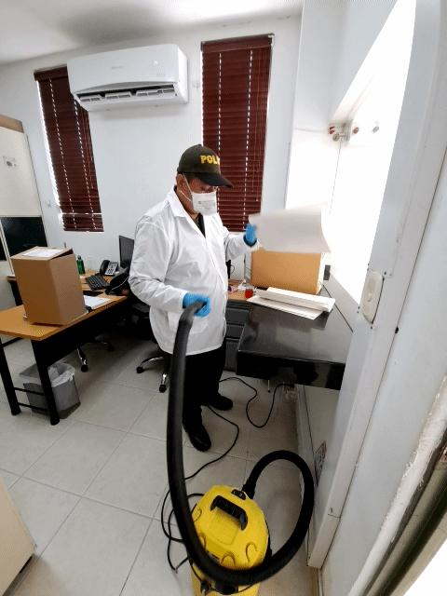
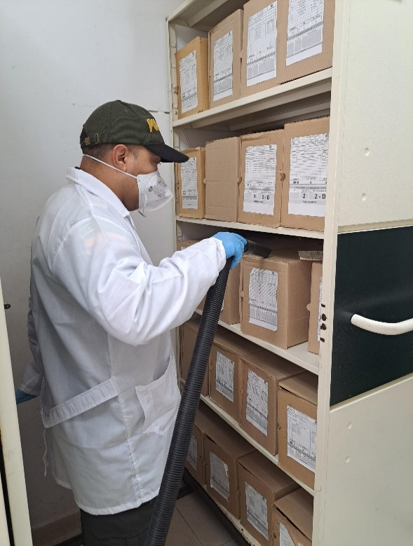

Fecha de Elaboración |  |  |  | 13 | 3 | 2026 |  | Fecha de Elaboración |  | 13 | 3 | 2026 |  |  |  | VISTO BUENO JEFE DE LA UNIDAD
Diagnostico Elaborado por: |  |  |  |  |  |  |  | Gestión Documental |  |  |  |  |  |  |  | Comandante Región de Policía No. 2 (E)

Firma |  |  |  |  |  |  |  | Firma |  |  |  |  |  |  |  |  | Firma

